行政事業レビューシート
 |  |  |  |  |  |  |  |  |  |  |  |  |  | 事業番号 |  |  |  | 2023 |  |  | - | 厚労 |  |  |  | - | 22 |  |  | - | 0711
 |  |  |  | 令和5年度行政事業レビューシート |  |  |  |  |  |  |  |  |  |  |  |  |  |  |  |  | （ | 厚生労働省 |  |  |  |  |  |  |  |  |  |  |  | ）
事業名 |  |  |  | 福祉サービスの第三者評価等事業 |  |  |  |  |  |  |  |  |  |  | 担当部局庁 |  |  |  | 社会・援護局（社会） |  |  |  |  |  |  |  |  |  | 作成責任者
事業開始年度 |  |  |  | 平成12年度 |  |  |  |  |  | 事業終了 （予定）年度 |  | 終了予定なし |  |  | 担当課室 |  |  |  | 福祉基盤課 |  |  |  |  |  |  |  |  |  | 田中 規倫
会計区分 |  |  |  | 一般会計
根拠法令 （具体的な 条項も記載） |  |  |  | 社会福祉法第78条 |  |  |  |  |  |  |  |  |  |  | 関係する 計画、通知等 |  |  |  | 福祉サービス第三者評価事業に関する指針について（平成26年4月1日 厚生労働省雇用均等・児童家庭局長、社会・援護局長、老健局長通知）
政策 |  |  |  | Ⅶ－２ 福祉・介護人材の養成確保を推進すること等により、福祉サービスの質の向上を図ること |  |  |  |  |  |  |  |  |  |  | 主要経費 |  |  |  | その他の事項経費
施策 |  |  |  | Ⅶ－２－１ 福祉・介護人材の養成確保を推進すること等により、福祉サービスの質の向上を図ること
政策体系・評価書URL |  |  |  | https://www.mhlw.go.jp/wp/seisaku/hyouka/dl/r04_jizenbunseki/VIII-2-1.pdf
事業の目的 （5行程度以内） |  |  |  | 福祉サービス事業者が、事業運営上の問題点等を把握し、自らサービスの質の向上に結びつけるとともに、第三者評価を受けた結果を公表することにより、利用者の適切なサービス選択に資することを目的とする。
現状・課題 （5行程度以内） |  |  |  | 事業開始から20年以上が経過する中で、第三者評価の受審件数が伸び悩むなどの課題が顕在化しつつある。なお、このような現状において、課題や改善策などを整理し、事業見直しを検討するため、令和5年度から「社会福祉施設サービスの質の向上のための調査研究事業」を別途委託により実施する。
事業概要 （5行程度以内） |  |  |  | 全国社会福祉協議会において実施する以下の事業に対して補助する。 （１）第三者評価の全国推進組織である全国社会福祉協議会に、評価事業普及協議会を設置し、都道府県が設置する都道府県推進組織参画のもと、各都道府県毎の福祉サービス第三者評価への取組状況等に関する情報交換並びに事例発表等を行う。 （２）全国社会福祉協議会に評価基準等委員会を設置し、第三者評価基準ガイドラインの策定に関する検討を行う。 （３）都道府県推進組織が実施する評価調査者養成研修の指導講師を養成するため、評価調査者指導者研修会を実施する。
事業概要URL |  |  |  | http://shakyo-hyouka.net/evaluation/
実施方法 |  |  |  | 補助
補助率等 |  |  |  | 定額補助
予算額・ 執行額 （単位:百万円） （インプット） |  |  |  |  |  |  |  |  |  |  | 令和2年度 |  | 令和3年度 |  |  |  |  | 令和4年度 |  |  |  |  | 令和5年度 |  |  |  |  |  |  | 令和6年度要求
 |  |  |  | 予算の状況 |  | 当初予算（A) |  |  |  |  | 12 |  | 12 |  |  |  |  | 12 |  |  |  |  | 12 |  |  |  |  |  |  | 12
 |  |  |  |  |  | 補正予算（B) |  |  |  |  | - |  | - |  |  |  |  | - |  |  |  |  | -
 |  |  |  |  |  |  |  |  |  |  |  |  |  |  |  |  |  |  |  |  |  |  | -
 |  |  |  |  |  |  |  |  |  |  |  |  |  |  |  |  |  |  |  |  |  |  | -
 |  |  |  |  |  |  |  |  |  |  |  |  |  |  |  |  |  |  |  |  |  |  | -
 |  |  |  |  |  |  |  |  |  |  |  |  |  |  |  |  |  |  |  |  |  |  | -
 |  |  |  |  |  |  |  |  |  |  |  |  |  |  |  |  |  |  |  |  |  |  | -
 |  |  |  |  |  | 前年度から繰越し（C) |  |  |  |  | - |  | - |  |  |  |  | - |  |  |  |  | - |  |  |  |  |  |  | -
 |  |  |  |  |  | 翌年度へ繰越し（D) |  |  |  |  | - |  | - |  |  |  |  | - |  |  |  |  | -
 |  |  |  |  |  | 予備費等（E) |  |  |  |  | - |  | - |  |  |  |  | - |  |  |  |  | -
 |  |  |  |  |  | 計(F) =（A)+（B)+（C)+（D)+（E) |  |  |  |  | 12 |  | 12 |  |  |  |  | 12 |  |  |  |  | 12 |  |  |  |  |  |  | 12
 |  |  |  | 執行額(G) |  |  |  |  |  |  | 12 |  | 12 |  |  |  |  | 12
 |  |  |  | 執行率（％） =(G)/(F) |  |  |  |  |  |  | 100% |  | 100% |  |  |  |  | 100%
 |  |  |  | 当初予算＋補正予算に対する執行額の割合（％） =(G)/｛(A)+(B)｝ |  |  |  |  |  |  | 100% |  | 100% |  |  |  |  | 100%
令和5・6年度 予算内訳 （単位：百万円） |  |  |  | 歳出予算項・目 |  |  |  |  |  |  | 令和5年度当初予算 |  | 令和6年度要求 |  |  |  |  | 主な増減理由（・要望額・予備費）
 |  |  |  | (項) |  |  |  | 社会福祉諸費 |  |  |  |  |  |  |  |  |  | -
 |  |  |  |  |  | (目) |  | 民間社会福祉事業助成費補助金 |  |  | 12 |  | 12
 |  |  |  |  |  |  |  | その他 |  |  | 0 |  | 0
 |  |  |  | 計（A) |  |  |  |  |  |  | 12 |  | 12
活動内容① （アクティビティ） |  |  |  | 第三者評価事業の円滑かつ適切な普及・定着を図るため、都道府県推進組織が実施する評価調査者養成研修の講師を養成する。
↓
活動目標及び活動実績① （アウトプット） |  |  |  | 活動目標 |  |  |  |  |  |  | 活動指標 |  |  |  |  | 単位 |  |  | 令和2年度 |  | 令和3年度 |  |  |  | 令和4年度 |  |  |  | 5年度 活動見込 |  |  | 6年度 活動見込
精査中
 |  |  |  | 可能な限り多くの評価調査者養成研修修了者に対し、評価調査者指導者養成研修を実施する。 |  |  |  |  |  |  | 評価調査者指導者養成研修の受講者数 |  |  |  | 活動実績 | 人 |  |  | 45 |  | 46 |  |  |  |  |  |  |  | - |  |  | -
 |  |  |  |  |  |  |  |  |  |  |  |  |  |  | 当初見込み | 人 |  |  | 47 |  | 47 |  |  |  | 47 |  |  |  | - |  |  | -

↓ |  | 成果目標①-1の 設定理由 （アウトプット からのつながり） |  | 評価調査者指導者養成研修を実施することで、全国の評価機関の職員を対象として評価調査者養成研修を実施することが可能となる。
成果目標及び成果実績①-1 （短期アウトカム） |  |  |  | 成果目標 |  |  |  |  |  |  | 定量的な成果指標 |  |  |  |  | 単位 |  |  | 令和2年度 |  | 令和3年度 |  |  |  | 令和4年度 |  |  |  | 目標年度
 |  |  |  |  |  |  |  |  |  |  |  |  |  |  |  |  |  |  |  |  |  |  |  |  |  |  |  |  |  |  |  | 4 | 年度
精査中
 |  |  |  | 可能な限り多くの者に対し、評価調査者養成研修を実施する。 |  |  |  |  |  |  | 評価調査者養成研修の受講者数 |  |  |  | 成果実績 | 人 |  |  | 346 |  | 507 |  |  |  |  |  |  |  | -
 |  |  |  |  |  |  |  |  |  |  |  |  |  |  | 目標値 | 人 |  |  | 406 |  | 406 |  |  |  | 406 |  |  |  | 406
 |  |  |  |  |  |  |  |  |  |  |  |  |  |  | 達成度 | ％ |  |  | 8522% |  | 12488% |  |  |  | - |  |  |  | -
成果実績及び目標値の根拠として用いた 統計・データ名（出典） /定性的なアウトカムに関する成果実績 |  |  |  | 『「福祉サービス第三者評価事業」実施状況調査（令和3年度実施状況）』

↓ |  | 成果目標①-2の 設定理由 （短期アウトカム からのつながり） |  | 評価調査者養成研修の修了者が、各都道府県の施設・サービスに対して第三者評価を実施する。
成果目標及び成果実績①-3 （長期アウトカム） |  |  |  | 成果目標 |  |  |  |  |  |  | 定量的な成果指標 |  |  |  |  | 単位 |  |  | 令和2年度 |  | 令和3年度 |  |  |  | 令和4年度 |  |  |  | 目標最終年度
 |  |  |  |  |  |  |  |  |  |  |  |  |  |  |  |  |  |  |  |  |  |  |  |  |  |  |  |  |  |  |  | 4 | 年度
精査中
 |  |  |  | 可能な限り多くの施設に対して第三者評価を受審させる。 |  |  |  |  |  |  | 第三者評価受審件数 |  |  |  | 成果実績 | 施設 |  |  | 5,156 |  | 5,235 |  |  |  |  |  |  |  | -
 |  |  |  |  |  |  |  |  |  |  |  |  |  |  | 目標値 | 施設 |  |  | 5,340 |  | 5,156 |  |  |  | 5,672 |  |  |  | 5,672
 |  |  |  |  |  |  |  |  |  |  |  |  |  |  | 達成度 | ％ |  |  | 9655% |  | 10153% |  |  |  | - |  |  |  | -
成果実績及び目標値の根拠として用いた 統計・データ名（出典） /定性的なアウトカムに関する成果実績 |  |  |  | 『「福祉サービス第三者評価事業」実施状況調査（令和3年度実施状況）』
アウトカム設定についての説明 |  |  |  | アクティビティ①について定性的なアウトカムを設定している理由
 |  |  |  | -
 |  |  |  | アクティビティ①についてアウトカムが複数設定できない理由
 |  |  |  | -
事業に関連する ＫＰＩが定められている閣議決定等 |  |  | 名称 | -
 |  |  | URL | -
 |  |  | 該当箇所 | -
事業所管部局による点検・改善
点検結果 |  |  |  | ○福祉サービスの質の向上を図る上で、施設・事業所がサービスの評価を行い、改善に取り組むことは極めて重要。また、利用者のサービス選択に資するものでもあり、優先度の高い事業と判断する。 ○各サービス毎の基準について、以下の見直しを行っており、今後も順次、本事業により評価基準の見直し等を進めていく必要がある。 ・平成27年2月 社会的養護施設版の評価基準の改正 ・令和2年3月 障害福祉サービス版・高齢者福祉サービス版の評価基準の改正 ・令和2年4月 保育所版の評価基準の改正 ・令和2年8月 児童館版の評価基準の改正 |  |  |  |  |  |  |  |  |  |  |  |  |  |  | 目標年度における効果測定に関する評価（令和5年度実施)
 |  |  |  |  |  |  |  |  |  |  |  |  |  |  |  |  |  |  | -
改善の 方向性 |  |  |  | 福祉サービス第三者評価事業の普及促進も含め、全国的に福祉サービスの質の向上への取組みを進める必要があるため、令和5年度から「社会福祉施設サービスの質の向上のための調査研究事業」を実施することにより事業内容の改善を図っていく。
外部有識者の所見
点検対象外
行政事業レビュー推進チームの所見に至る過程及び所見
現状通り |  |  |  | より質の高い福祉サービスの提供に寄与するため、引き続き必要な予算額を確保し、適正な執行に努めること。
 |  |  |  | 所見を踏まえた改善点/概算要求における反映状況
現状通り |  |  |  | -
過去に受けた指摘事項と対応状況 |  |  |  | 公開プロセス・秋の年次公開検証（秋のレビュー）における取りまとめ
 |  |  |  | -
 |  |  |  | 上記への対応状況
 |  |  |  | -
 |  |  |  | その他の指摘事項
 |  |  |  | -
 |  |  |  | 上記への対応状況
 |  |  |  | -
備考
-
関連する過去のレビューシートの事業番号
平成23年度 |  |  | 394
平成24年度 |  |  | 342
平成25年度 |  |  | 704
平成26年度 |  |  | 704
平成27年度 |  |  | 720
平成28年度 |  |  | 689
平成29年度 |  |  | 0691
平成30年度 |  |  | 0691
令和元年度 |  |  | 厚生労働省 |  | - |  |  |  | 0702
令和2年度 |  |  | 厚生労働省 |  |  |  |  |  | 0720
令和3年度 |  |  | 2021 | 厚労 |  |  | 20 |  | 0793
令和4年度 |  |  | 2022 | 厚労 |  |  | 21 |  | 0791
資金の流れ （資金の受け取り先が何を行っているかについて補足する） （単位：百万円）
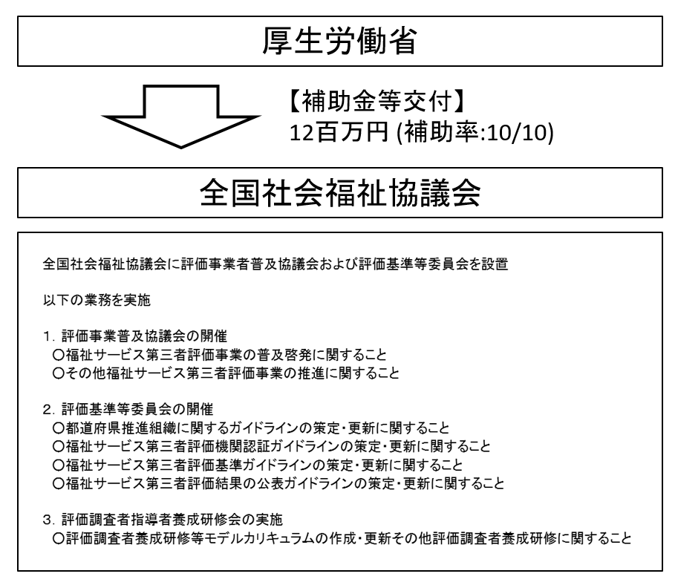

精査中
費目・使途 （「資金の流れ」においてブロックごとに最大の金額が支出されている者について記載する。費目と使途の双方で実情が分かるように記載） |  |  |  | A. |  |  |  |  |  |  |  |  |  |  |  |  | B.
 |  |  |  | 費 目 |  |  |  |  | 使 途 |  |  |  |  |  | 金 額 (百万円） |  | 費 目 |  |  | 使 途 |  |  |  |  |  |  |  |  |  |  |  | 金 額 (百万円）
 |  |  |  | 委員等旅費 |  |  |  |  | 評価調査者指導者研修会講師旅費等
 |  |  |  | 諸謝金 |  |  |  |  | 評価調査者指導者研修会講師謝金等
 |  |  |  | その他 |  |  |  |  | 各会議費・会場借料費
 |  |  |  | 需用費 |  |  |  |  | 評価基準等委員会資料作成費
 |  |  |  | 計 |  |  |  |  |  |  |  |  |  |  | 0 |  | 計 |  |  |  |  |  |  |  |  |  |  |  |  |  |  | 0
費目・使途欄についてさらに記載が必要な場合はチェックの上【別紙2】に記載 |  |  |  |  |  |  |  |  |  |  |  |  |  |  |  |  |  |  |  |  |  |  |  | チェック

 | 支出先上位１０者リスト
 | A.
 |  | 支 出 先 |  |  |  |  | 法 人 番 号 |  |  |  | 業 務 概 要 |  |  |  | 支 出 額 （百万円） |  | 契約方式等 |  |  | 入札者数 （応募者数） |  |  |  | 落札率 |  |  |  | 一者応札・一者応募又は 競争性のない随意契約となった 理由及び改善策 （支出額10億円以上）
1 |  | 社会福祉法人全国社会福祉協議会 |  |  |  |  | 2010005001032 |  |  |  | 福祉サービスの第三者評価等事業の実施 |  |  |  | 12 |  | 補助金等交付 |  |  | - |  |  |  | - |  |  |  | ー
支出先上位10者リスト欄についてさらに記載が必要な場合はチェックの上【別紙3】に記載 |  |  |  |  |  |  |  |  |  |  |  |  |  |  |  |  |  |  |  |  |  |  |  | チェック

